상품제안서
코리아5링니들형광2+1터치펜 흑,적니들2색+형광겔 | 상품코드: F20811

 |  |  |  |  |  |  | 02-412-0044 | www.easy1.co.kr
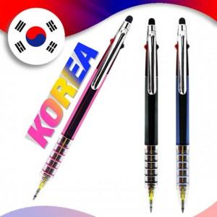

【상세/제작정보】

【인쇄/포장옵션】 | 실크 / 종이케이스

【공급단가】 | 수량 | 1,000~ | 2,000~ | 3,000~ | 5,000~ | 10,000~
*VAT별도 | 단가 | 700원 | 670원 | 650원 | 620원 | 600원

【상품 URL】 | https://dev.easy1.co.kr:443/src/goods_detail.php?gdno=20811

